aide
Bienvenue dans l'onglet aide de l'outil de pilotage E3D
vous trouverez ici toutes les informations concernant l'intérêt de l'outil et son fonctionnement

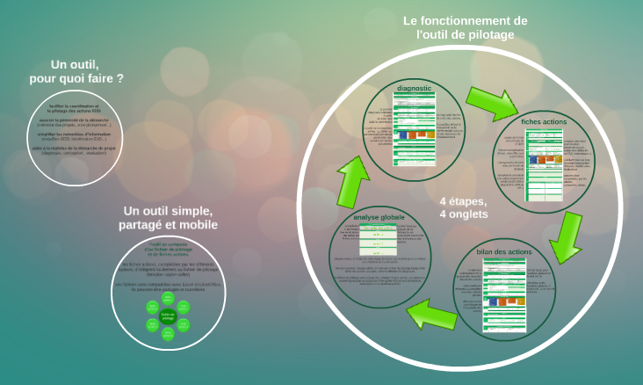
Tout comprendre sur l'utilité et le fonctionnement de l'outil
A quoi sert-il ? Comment fonctionne-t-il ? Qui peut l'utiliser ? Comment l'utiliser ?
Quand et comment compléter les différents onglets ? …
Retrouvez toutes les réponses à ces questions en cliquant ici ou sur l'image
ou recopiez le lien suivant dans votre navigateur :
https://prezi.com/hxg1ofyp_isg/present/?follow=vuq1h-w381vf&auth_key=737ld03#1_24309637

FAQ
1 - Comment intégrer cette fiche action à l'outil de pilotage E3D ?
Pour copier cette fiche action vers l'outil, il suffit d'utiliser la fonction "déplacer ou copier" de votre logiciel.
 | Si vous utilisez Excel, consultez le mode opératoire en cliquant ici.
 | Si vous utilisez LibreOffice, consultez le mode opératoire en cliquant ici.
2 - Comment obtenir de l'aide pour compléter les cellules ?
Pointer le viseur de votre souris sur le triangle rouge situé en haut à droite de la cellule (celle de la question ou de la réponse, selon le cas) pour obtenir des précisions. Seules les cellules grisées (comme celles-ci) sont à compléter.
3 - Qui peut compléter la fiche action et quand ?
Les fiches action ont été conçues pour être complétées par tous les acteurs de la communauté scolaire (élèves, personnels, enseignants…). Elles accompagnent les équipes tout au long du projet, de la conception au bilan, en passant par la mise en œuvre et les évolutions de parcours. En début d'année, une copie de cette fiche pourra être intégrée à l'outil de pilotage afin d'assurer le suivi de l'action. En fin d'année, les auteurs ne manqueront pas de compléter le bilan lors du comité de pilotage de la démarche ou en amont, en envoyant une version mise à jour de la fiche.

Vous n'avez pas trouvé de réponse à votre question ?
Contactez le référent de la démarche E3D de votre établissement qui saura vous guider et qui pourra prendre attache auprès de l'assistance, en cas de besoin.

